Primer. en. 2025
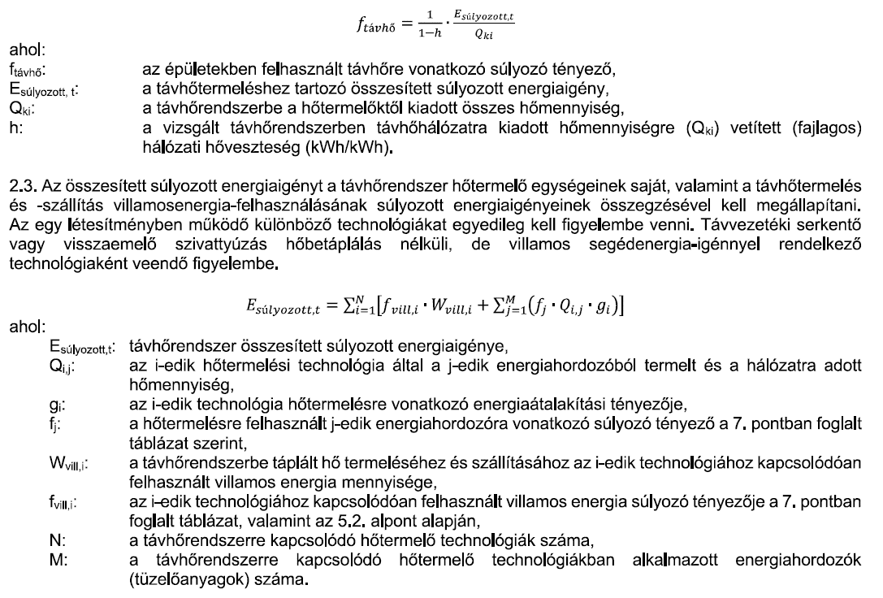
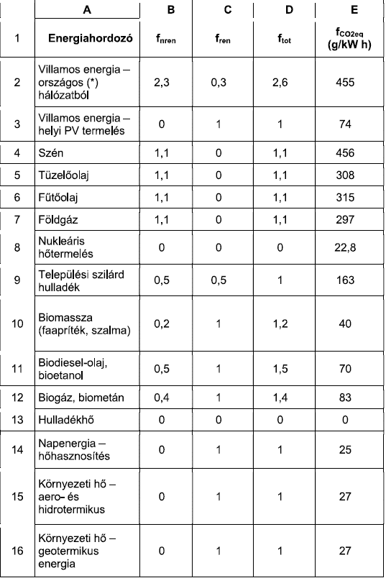
2. Számítási alapelvek

2.2. Távhő súlyozási tényező
 |  |  | fnren | fren | ftot | fCO2
 |  |  | 0.89006 | 0.00463 | 0.89469 | 255.73

2.3. Súlyozott energiaigény

Veolia |  |  | Enren | Eren | Etot | ECO2
Kazánház, fűtőmű |  | "Qkazán = | 137885 | 0 | 137885 | 37229
Kombinált ciklus |  | "QKCE = | 177085 | 0 | 177085 | 47813
Gázmotor 1200+ kW |  | "QGM = | 0 | 0 | 0 | 0
Villany |  | "W = | 5660 | 738 | 6398 | 1120
 |  | EVeolia = | 320630 | 738 | 321368 | 86162

Szennyvíztisztító
Gázmotor -1200 kW |  | Esz = | 316 | 790 | 1105 | 5146

Aquaticum
Gázmotor -1200 kW |  | Esz = | 57 | 141 | 198 | 922

Összesített energiaigény |  | EDH = | 321002 | 1669 | 322671 | 92230

3. Energiaátalakítási tényezők

3.1.1. Kazánházi, fűtőművi hőtermelés

gkazán = | 1.12

3.1.2. Kapcsolt hő- és villamosenergia termelés

Kombinált ciklus - KCE

gKCE = | 0.540 |  | s = | 0.95 | href = | 0.525 | hen = | 0.83

Gázmotor, 1200 kW felett

gGM = | 0.55

Gázmotor, 1200 kW alatt szennyvíztisztító

gsz = | 0.363

Gázmotor, 1200 kW alatt Aquaticum

gsz = | 0.363

5. Távhőtermeléshez és -szállításhoz felhasznált villamosenergia

5.1. Villamosenergia igény mértéke |  |  |  |  |  |  |  |  | 5.2. Kapcsolt termelő létesítmény részvétele

Veolia |  |  |  |  |  |  |  |  | Veolia
QV = | 410,113 | MWh/év |  |  |  |  |  |  | p = | 0
avill,V = | 0.006 | kWh/kWh |  |  |  |  |  |  | fvill = f2 = | fnren = | 2.3 | fren = | 0.3 | ftot = | 2.6 | fCO2 = | 455 | g/kWh
Wvill,V = | 2460.676668 | MWh/év
szennyvíztelep |  |  |  |  |  |  |  |  | szennyvíztelep
Qsz = | 2,029 | MWh/év |  |  |  |  |  |  | p = | 1
avill,sz = | 0.011 | kWh/kWh |  |  |  |  |  |  | fj = | fnren = | 0.4 | fren = | 1 | ftot = | 1.4 | fCO2 = | 83 | g/kWh
Wvill,sz = | 22.3 | MWh/év |  |  |  |  |  |  | href = | 0.42 |  | EU 2016/2402 szerint
 |  |  |  |  |  |  |  |  | fvill = | fnren = | 0.9524 | fren = | 2.3810 | ftot = | 3.3333 | fCO2 = | 197.62 | g/kWh
Aquaticum |  |  |  |  |  |  |  |  | Aquaticum
Qsz = | 363 | MWh/év |  |  |  |  |  |  | p = | 1
avill,sz = | 0.011 | kWh/kWh |  |  |  |  |  |  | fj = | fnren = | 0.4 | fren = | 1 | ftot = | 1.4 | fCO2 = | 83 | g/kWh
Wvill,sz = | 4.0 | MWh/év |  |  |  |  |  |  | href = | 0.42 |  | EU 2016/2402 szerint
 |  |  |  |  |  |  |  |  | fvill = | fnren = | 0.9524 | fren = | 2.3810 | ftot = | 3.3333 | fCO2 = | 197.62 | g/kWh
6. Hálózati hőveszteség

h = | 0.1257

